Projektbeschreibung
 | SUBLIME - SDGs Uniting Border Communities as Leaders of Inclusiveness, Mobilization and Empowerment [Ref: NDICI CHALLENGE/2023/448-265]
 | Women-led Sustainable Community Actions Subgranting Scheme in Straß in Steiermark - Austria
 | 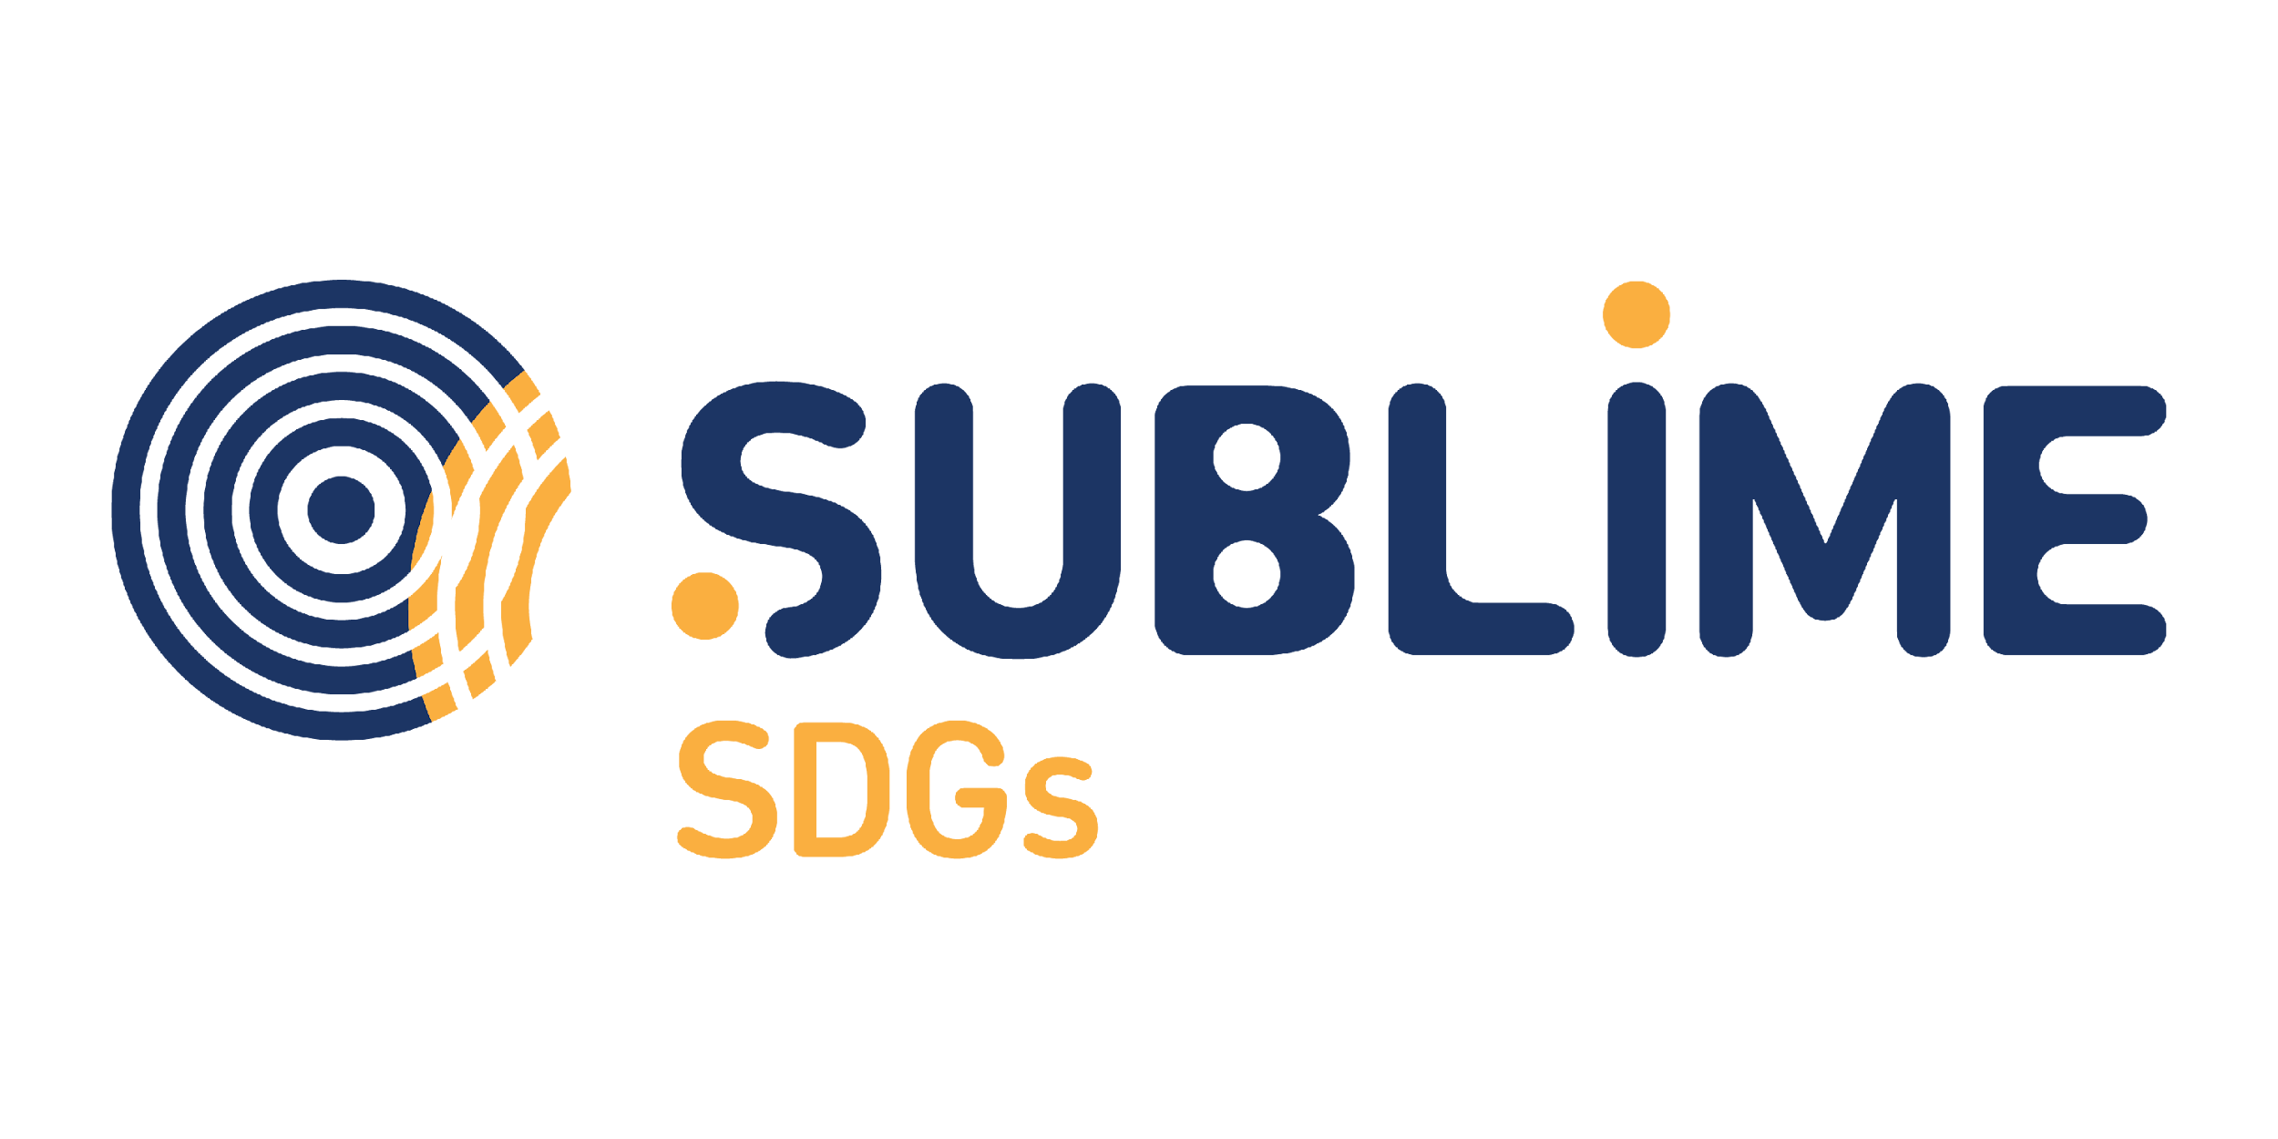 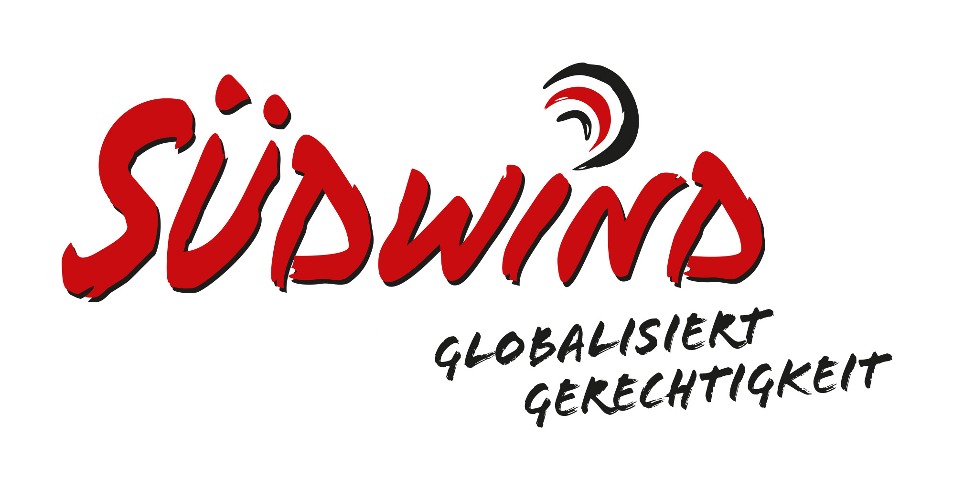 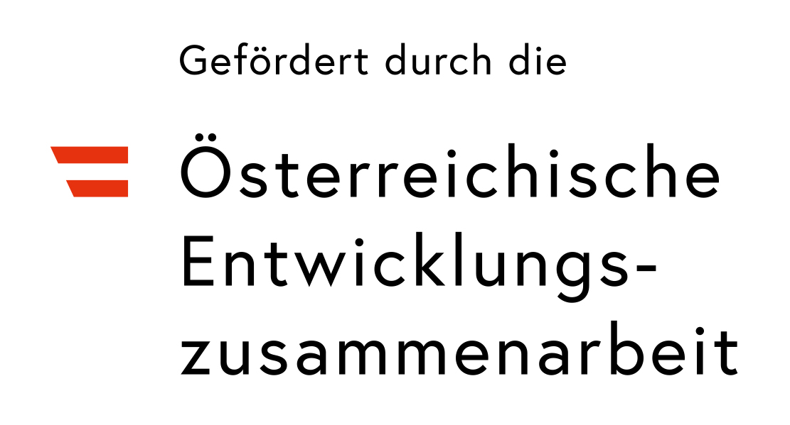
 | SCIATUmia - Atem der Grenzgebiete - Antragsformular
 | Sustainable and Circular Inclusive AcTions for Unheard coMmunitIes led by Women ChAngeMakers
 | Um Deinen Antrag auf Finanzierung bearbeiten zu können, benötigen wir einige Angaben zum Projekt. Bitte folge den nachstehenden Schritten.

 | Speichere diese Datei unter "[Name der Organisation/des Vereins] - SCIATUmia Bewerbungsformular"

 | Auf dieser Registerkarte (Projektbeschreibung) findest du einige Fragen, die uns Details zu deinem/eurem Projekt liefern.

 | Auf der zweiten Registerkarte (Projektbudget) findest du Fragen zu deinem/eurem Budget.

 | Nachdem du alle Fragen ausgefüllt hast, speichere die Datei und sende sie an folgende E-Mail-Adresse: angelika.derfler@suedwind.at

 | Wenn du Hilfe benötigst, findest du weitere Informationen in den Guidlines für Antragssteller:innen. Wenn du dort keine Antworten auf deine Fragen findest, sende eine Mail an andrea.benlassoued@suedwind.at

 | Part 01: Applicant Details / Informationen zum/zur Antragssteller:in
 | Legal Business Name and Place/ Name des Vereins/der Organisation etc. und Ort

 | Hier eintragen

 | Legal form/ Rechtsform
 | Hier eintragen

 | Contacts (e-mail, phone number, etc.) / Kontakt (E-Mail, Telefonnummer, etc.)
 | Hier eintragen

 | Part 02: Project Description / Projektbeschreibung

 | A. Project Description / A. Projektbeschreibung

 | Project title / Titel des Projekts
 | Hier eintragen
 | Füge hier eine kurze Beschreibung in maximal 250 Wörtern ein, einschließlich wichtiger Details wie Projektziel, Aktivitäten, Zielgruppen (Gemeindemitglieder, die zurückgezogen oder nicht informiert sind, marginalisierte und unterversorgte Gruppen, zivilgesellschaftliche Organisationen, Migrant*innenorganisationen, Glaubensgemeinschaften, Sportvereine usw.), Umfang und erwartete Ergebnisse
 | Hier eintragen (max. 250 Wörter)

 | B. Project Relevance / B. Relevanz des Projekts

 | Lokale Relevanz und Wirkung
 | Wie geht das Projekt lokale Herausforderungen im Bereich Nachhaltigkeit an und fördert Kreislaufwirtschaft, nachhaltige Lebensweisen und Klimagerechtigkeit? (max. 500 Wörter)
 | Hier eintragen (max. 500 Wörter)

 | Wer ist die Zielgruppe? Wie passt das Projekt zu den spezifischen Bedürfnissen der Zielgruppe? (max. 500 Wörter)
 | Hier eintragen (max. 500 Wörter)

 | Wie trägt das Projekt dazu bei, die Gleichstellung der Geschlechter voranzutreiben und Frauen und Mädchen als Akteurinnen des Wandels bei der Suche nach nachhaltigen Lösungen zu stärken (max. 250 Wörter)?
 | Hier eintragen (max. 250 Wörter)
 | C. Project Implementation / C. Projektumsetzung

 | Wie planst du die Durchführung des Projekts? Skizziere hier die wichtigsten Schritte, den Zeitplan sowie die materiellen und personellen Ressourcen, die für eine erfolgreiche Umsetzung notwendig sind. (max. 250 Wörter)
 | Your answer (250 words max.) / Hier eintragen (max. 250 Wörter)

 | D. Outreach, engagement and inclusion / D. Öffentlichkeitsarbeit, Engagement und Inklusion

 | Mit welchen Instrumenten und Methoden (z.B. Kampagnen über soziale Medien, partizipative Workshops, Gemeinschaftsveranstaltungen, etc.) wird es dem Projekt gelingen, mindestens 250 junge Menschen (15-30 Jahre) als Teilnehmende einzubeziehen? Werden mindestens 10 junge Menschen (15-30) direkt in die Organisation und Durchführung der Aktivitäten einbezogen und wie? (max. 300 Wörter)
 | Hier eintragen (max. 300 Wörter)

 | Wie bezieht der Vorschlag Menschen ein, die gesellschaftlich benachteiligt sind, nicht nur als Begünstigte, sondern auch als aktive Teilnehmer:innen an der Umsetzung und als Antragsteller:innen? Inwiefern verfolgt der Projektantrag einen Ansatz, der Diskriminierung aufgrund von Geschlecht entgegenwirkt? (max. 150 Wörter)
 | Hier eintragen (max. 150 Wörter)

 | E. Project Capacity & Budget / E. Projektkapazität und Budget
 | Erstelle ein Projektbudget im zweiten Tabellenblatt: Projektbudget
 | Nenne zehn potenziellen Gemeindemitglieder – mindestens 70 % davon Frauen –, die direkt an der Umsetzung der nachhaltigen und zirkulären inklusiven Maßnahmen beteiligt sind.
 | Vorname / Geburtsjahr / Wohnort
1
2
3
4
5
6
7
8
9
10

 | F. Hat die antragsstellende Organisation bereits direkt und/oder indirekt Mittel aus dem DEAR-Programm (Call 2022) erhalten?
 | Ja/Nein

